Putaran 1
Plaintext | Hidup SKD Jaya
Kunci | Yansurmon
Algoritma | AES 128 bit -> 16 byte

 | H | p | D | y |  | Y | u | n | null
 | i | space | space | a |  | a | r | null | null
 | d | S | J | null |  | n | m | null | null
 | u | K | a | null |  | s | o | null | null

 |  | Konversi Teks Ke Hexadecimal

 | 48 | 70 | 44 | 79 |  | 59 | 75 | 6E | 0
 | 69 | 20 | 20 | 61 |  | 61 | 72 | 0 | 0
 | 64 | 53 | 4A | 0 |  | 6E | 6D | 0 | 0
 | 74 | 4B | 61 | 0 |  | 73 | 6F | 0 | 0

 | Konversi HexaDecimal ke Biner

 | 01001000 | 01110000 | 01000100 | 01111001 |  | 01011001 | 01110101 | 01101110 | 00000000
 | 01101001 | 00100000 | 00100000 | 01100001 |  | 01100001 | 01110010 | 00000000 | 00000000
 | 01100100 | 01010011 | 01001010 | 00000000 |  | 01101110 | 01101101 | 00000000 | 00000000
 | 01110100 | 01001011 | 01100001 | 00000000 |  | 01110011 | 01101111 | 00000000 | 00000000

 | Initial Round XoR

 | 01001000 | XoR | 01011001 |  | 00010001 |  | 01000100 | XoR | 01101110 |  | 00101010 | Hasil | 00010001 | 00000101 | 00101010 | 01111001
 | 01101001 | XoR | 01100001 |  | 00001000 |  | 00100000 | XoR | 00000000 |  | 00100000 |  | 00001000 | 01010010 | 00100000 | 01100001
 | 01100100 | XoR | 01101110 |  | 00001010 |  | 01001010 | XoR | 00000000 |  | 01001010 |  | 00001010 | 00111110 | 01001010 | 00000000
 | 01110100 | XoR | 01110011 |  | 00000111 |  | 01100001 | XoR | 00000000 |  | 01100001 |  | 00000111 | 00100100 | 01100001 | 00000000

 |  |  |  |  |  |  |  |  |  |  |  |  |  |  |  |  | konversi ke hexadecimal ulang
 | 01110000 | XoR | 01110101 |  | 00000101 |  | 01111001 | XoR | 00000000 |  | 01111001 | Hasil Hexa | 11 | 5 | 2A | 79 | 11 | 35 | 2A | 79
 | 00100000 | XoR | 01110010 |  | 01010010 |  | 01100001 | XoR | 00000000 |  | 01100001 |  | 8 | 52 | 20 | 61 | 38 | 52 | 20 | 61
 | 01010011 | XoR | 01101101 |  | 00111110 |  | 00000000 | XoR | 00000000 |  | 00000000 |  | A | 3E | 4A | 0 | 41 | 3E | 4A | 30
 | 01001011 | XoR | 01101111 |  | 00100100 |  | 00000000 | XoR | 00000000 |  | 00000000 |  | 7 | 24 | 61 | 0 | 37 | 24 | 61 | 30

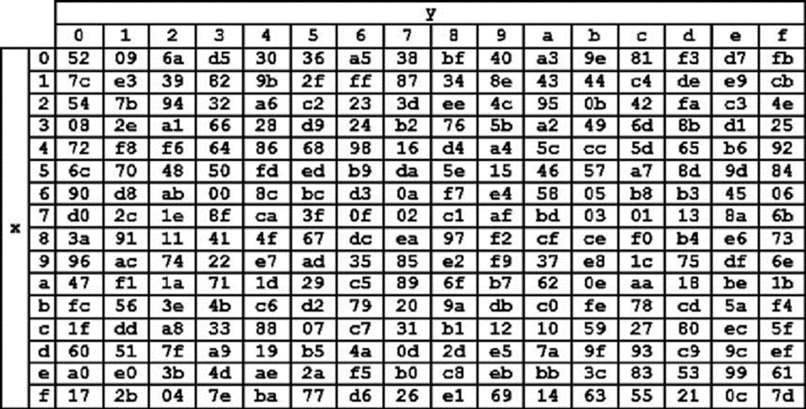
 |  |  |  |  |  |  |  |  |  |  |  |  |  |  |  |  | konversi ulang hexadesimal ke biner dan langsung di XoR
 | Hasil XoR |  |  |  |  |  |  |  |  |  |  |  |  |  |  |  | 00010001 | 00110101 | 00101010 | 01111001
 | 11 | 35 | 2A | 79 |  |  |  |  |  |  |  |  |  |  |  |  | 00111000 | 01010010 | 00100000 | 01100001
 | 38 | 52 | 20 | 61 |  |  |  |  |  |  |  |  |  |  |  |  | 01000001 | 00111110 | 01001010 | 00110000
 | 41 | 3E | 4A | 30 |  |  |  |  |  |  |  |  |  |  |  |  | 00110111 | 00100100 | 01100001 | 00110000
 | 37 | 24 | 61 | 30

 | Proses Sub-bytes menggunakan tabel S-Box |  |  |  |  |  |  |  |  |  |  |  |  |  |  |  | konversi ulang biner ke hexadesimal
 | e3 | d9 | 95 | af |  |  |  |  |  |  |  |  |  |  |  |  | 11 | 35 | 2A | 79
 | 76 | 48 | 54 | d8 |  |  |  |  |  |  |  |  |  |  |  |  | 38 | 52 | 20 | 61
 | 72 | d1 | 5c | 8 |  |  |  |  |  |  |  |  |  |  |  |  | 41 | 3E | 4A | 30
 | b2 | a6 | d8 | 8 |  |  |  |  |  |  |  |  |  |  |  |  | 37 | 24 | 61 | 30

 | Proses Shift Rows
 | e3 | d9 | 95 | af | Baris 1 Tidak digeser
 | 76 | 48 | 54 | d8 | Geser 1
 | 72 | d1 | 5c | 8 | Geser 2
 | b2 | a6 | d8 | 8 | Geser 3

 | Hasil Shift Rows
 | e3 | d9 | 95 | af
 | 48 | 54 | d8 | 76
 | 5c | 8 | 72 | d1
 | 8 | b2 | a6 | d8

 | Proses Mix Column
 | 02 | 03 | 01 | 01 |  |  | e3 | d9 | 95 | af
 | 01 | 02 | 03 | 01 | * |  | 48 | 54 | d8 | 76
 | 01 | 01 | 02 | 03 |  |  | 5c | 8 | 72 | d1
 | 03 | 01 | 01 | 02 |  |  | 8 | b2 | a6 | d8

 | 00000010 | 00000011 | 00000001 | 00000001 |  |  | 11100011 | 11011001 | 10010101 | 10101111 |  | 11100001 | 11011010 | 10010100 | 10101110
 | 00000001 | 00000010 | 00000011 | 00000001 | * |  | 01001000 | 01010100 | 11011000 | 01110110 | = | 01001001 | 01010110 | 11011011 | 01110111
 | 00000001 | 00000001 | 00000010 | 00000011 |  |  | 01011100 | 00001000 | 01110010 | 11010001 |  | 01011101 | 00001001 | 01110000 | 11010010
 | 00000011 | 00000001 | 00000001 | 00000010 |  |  | 00001000 | 10110010 | 10100110 | 11011000 |  | 00001011 | 10110011 | 10100111 | 11011010

 | Konversi Hexa
 | E1 | DA | 94 | AE
 | 49 | 56 | DB | 77
 | 5D | 9 | 70 | D2
 | B | B3 | A7 | DA

 | Hasil putaran pertama
 | E1 49 5D B | DA 56 9 B3 | 94 DB 70 A7 | AE 77 D2 DA

 | lanjut sampe putaran 10

